상품제안서
맥로이드 STN텀블러 TM-2000 | 상품코드: F30196

 |  |  |  |  |  |  | 02-412-0044 | www.easy1.co.kr
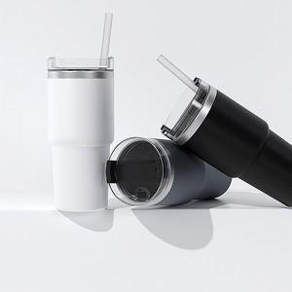

【상세/제작정보】 | 1박스 25개입 6000원

【인쇄/포장옵션】 | 레이저, 풀칼라, 컬러필름인쇄 / 시판박스

【공급단가】 | 수량 | 100~ | 300~ | 500~ | 1,000~ | 3,000~
*VAT별도 | 단가 | 5,500원 | 5,410원 | 5,280원 | 5,140원 | 5,060원

【상품 URL】 | https://dev.easy1.co.kr:443/src/goods_detail.php?gdno=30196

